complains_report_04_07_2019 (5)
 |  |  | 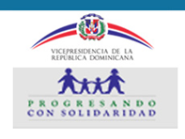
Reportes Trimestral de Reclamaciones Abril-Junio 2019
Tipo | Caso | Estado | Institución | Denunciante | Asignado | Creado | Actualizado
Reclamaciones | Q2019041111207 | Cerrado | Progresando con Solidaridad | hilda meran familia | Maria Nerileida Sosa González | 4/11/19 | 4/11/19

